Frequencies
Символ | Частота
A | 0.0089686098655
Ł | 0.013452914798
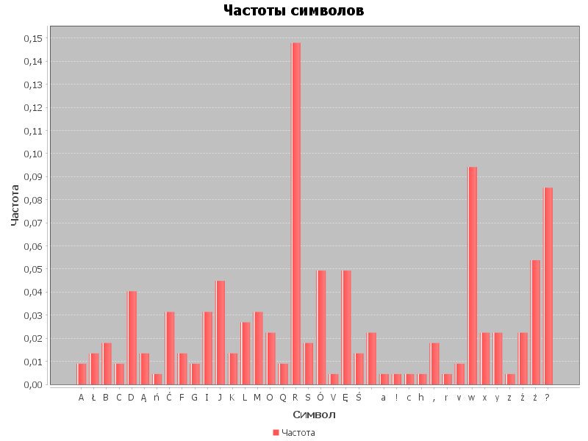
B | 0.017937219731
C | 0.0089686098655
D | 0.040358744395
Ą | 0.013452914798
ń | 0.0044843049327
Ć | 0.031390134529
F | 0.013452914798
G | 0.0089686098655
I | 0.031390134529
J | 0.044843049327
K | 0.013452914798
L | 0.026905829596
M | 0.031390134529
O | 0.022421524664
Q | 0.0089686098655
R | 0.14798206278
S | 0.017937219731
Ó | 0.04932735426
V | 0.0044843049327
Ę | 0.04932735426
Ś | 0.013452914798
 | 0.022421524664
a | 0.0044843049327
! | 0.0044843049327
c | 0.0044843049327
h | 0.0044843049327
, | 0.017937219731
r | 0.0044843049327
v | 0.0089686098655
w | 0.094170403587
x | 0.022421524664
y | 0.022421524664
z | 0.0044843049327
ź | 0.022421524664
ż | 0.053811659193
? | 0.085201793722

